Лист1
Студент | Дисциплина 1 | Дисциплина 2 | Ранг Дисциплина 1 | Ранг Дисциплина 2 | Коэффициент Спирмена | Квадрат разностей | Согласованные пары | Несогласованные пары
1 | 100 | 52 | 1 | 38 | -37 | 1369 | 1 | 0 | Коэффициент Спирмена |  | 0.037549407115
2 | 76 | 53 | 20 | 35 | -15 | 225 | 1 | 0
3 | 52 | 47 | 40 | 42 | -2 | 4 | 0 | 1 | Очень слабая положительная связь между переменными, порядок объектов по одному признаку почти не влияет на порядок по другому
4 | 61 | 97 | 34 | 4 | 30 | 900 | 0 | 1
5 | 79 | 52 | 16 | 38 | -22 | 484 | 0 | 1
6 | 53 | 63 | 38 | 26 | 12 | 144 | 0 | 1
7 | 91 | 64 | 9 | 25 | -16 | 256 | 0 | 1
8 | 97 | 98 | 3 | 2 | 1 | 1 | 1 | 0 | Коэффициент Кендалла |  | 0.0010101010101
9 | 78 | 81 | 17 | 14 | 3 | 9 | 1 | 0
10 | 66 | 63 | 29 | 26 | 3 | 9 | 0 | 1 | Очень слабая отрицательная связь между переменными, порядок объектов по одному признаку почти не влияет на порядок по другому
11 | 68 | 59 | 28 | 32 | -4 | 16 | 1 | 0
12 | 77 | 53 | 19 | 35 | -16 | 256 | 0 | 1
13 | 95 | 100 | 5 | 1 | 4 | 16 | 1 | 0
14 | 69 | 83 | 24 | 12 | 12 | 144 | 1 | 0
15 | 69 | 96 | 24 | 6 | 18 | 324 | 1 | 0 | t-статистика Спирмена |  | 0.24640169807
16 | 52 | 62 | 40 | 28 | 12 | 144 | 0 | 1 | z-статистика Кендалла |  | 0.00010430082798
17 | 81 | 46 | 13 | 45 | -32 | 1024 | 0 | 1
18 | 62 | 73 | 30 | 18 | 12 | 144 | 0 | 1
19 | 62 | 47 | 30 | 42 | -12 | 144 | 1 | 0 | % | t
20 | 93 | 79 | 8 | 15 | -7 | 49 | 0 | 1 | 0.9 | 1.6810707032 |  | > | 0.24640169807 | Не значимо. Выборки не тесно связаны
21 | 47 | 92 | 42 | 8 | 34 | 1156 | 0 | 1 | 0.95 | 2.0166921992 |  | > | 0.24640169807 | Не значимо. Выборки не тесно связаны
22 | 85 | 65 | 10 | 23 | -13 | 169 | 1 | 0 | 0.99 | 2.6951020792 |  | > | 0.24640169807 | Не значимо. Выборки не тесно связаны
23 | 60 | 53 | 35 | 35 | 0 | 0 | 1 | 0
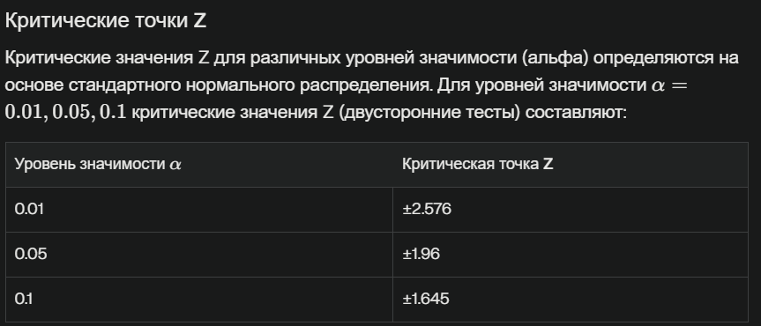
24 | 95 | 60 | 5 | 31 | -26 | 676 | 1 | 0
25 | 53 | 52 | 38 | 38 | 0 | 0 | 1 | 0
26 | 82 | 93 | 12 | 7 | 5 | 25 | 1 | 0
27 | 62 | 70 | 30 | 21 | 9 | 81 | 1 | 0
28 | 46 | 58 | 44 | 33 | 11 | 121 | 0 | 1
29 | 74 | 65 | 22 | 23 | -1 | 1 | 1 | 0 |  |  |  | > | 0.00010430082798 | Не значимо. Выборки не коррелируют
30 | 100 | 47 | 1 | 42 | -41 | 1681 | 0 | 1 |  |  |  | > | 0.00010430082798 | Не значимо. Выборки не коррелируют
31 | 80 | 97 | 14 | 4 | 10 | 100 | 0 | 1 |  |  |  | > | 0.00010430082798 | Не значимо. Выборки не коррелируют
32 | 71 | 52 | 23 | 38 | -15 | 225 | 0 | 1
33 | 59 | 82 | 36 | 13 | 23 | 529 | 1 | 0
34 | 78 | 86 | 17 | 11 | 6 | 36 | 1 | 0
35 | 76 | 87 | 20 | 10 | 10 | 100 | 0 | 1
36 | 95 | 89 | 5 | 9 | -4 | 16 | 1 | 0
37 | 97 | 61 | 3 | 30 | -27 | 729 | 1 | 0
38 | 84 | 72 | 11 | 19 | -8 | 64 | 0 | 1
39 | 47 | 74 | 42 | 17 | 25 | 625 | 0 | 1
40 | 69 | 56 | 24 | 34 | -10 | 100 | 0 | 1
41 | 69 | 79 | 24 | 15 | 9 | 81 | 1 | 0
42 | 55 | 72 | 37 | 19 | 18 | 324 | 1 | 0
43 | 45 | 98 | 45 | 2 | 43 | 1849 | 0 | 1
44 | 80 | 62 | 14 | 28 | -14 | 196 | 0 | 1
45 | 62 | 67 | 30 | 22 | 8 | 64 | 1 | 0
 |  |  |  |  |  | 14610 | 23 | 22

